의문점
컬럼 정렬
클래스파일과 실디비 컬럼 순서가 다르다.

네, JPA에서 save 메서드는 **insert**와 update 두 가지 역할을 수행할 수 있습니다. 이 동작은 엔티티의 상태에 따라 결정됩니다.
1. save 동작의 원리
save 메서드는 내부적으로 엔티티가 새로운 엔티티인지, 아니면 이미 존재하는 엔티티인지 판단합니다. 이를 기준으로 다음과 같은 동작을 수행합니다:
a. insert 동작 (새로운 엔티티)
엔티티가 아직 영속성 컨텍스트에 존재하지 않거나, 데이터베이스에 저장되지 않은 상태라면 새로운 레코드를 추가합니다.
엔티티의 **식별자(@Id 필드)**가 null이거나 기본값으로 설정된 경우에 발생합니다.
b. update 동작 (이미 존재하는 엔티티)
엔티티의 **식별자(@Id 필드)**가 데이터베이스에 이미 존재하는 값으로 설정된 경우, 해당 엔티티를 업데이트합니다.
JPA는 이 경우 데이터베이스에서 기존 레코드를 수정하는 UPDATE SQL 쿼리를 실행합니다.
2. 엔티티 상태 확인: 새로운 엔티티인지 여부
JPA는 엔티티의 **식별자(@Id)**를 기준으로 새로운 엔티티인지, 기존 엔티티인지 판단합니다:
새로운 엔티티: @Id 필드가 null이거나, 데이터베이스에 존재하지 않는 값.
기존 엔티티: @Id 필드가 데이터베이스에 이미 존재하는 값.
3. save와 관련된 주요 메서드
JPA 구현체(예: Hibernate)에서는 save 메서드가 내부적으로 다음 메서드와 관련됩니다:
persist: 새로운 엔티티를 데이터베이스에 저장 (insert).
merge: 기존 엔티티를 데이터베이스에서 갱신 (update).
4. 예제 코드
@Entity public class User { @Id @GeneratedValue(strategy = GenerationType.IDENTITY) private Long id; // 식별자 private String name; } a. Insert 예제
User user = new User(); user.setName("New User"); userRepository.save(user); // 새로운 엔티티 -> INSERT b. Update 예제
User existingUser = userRepository.findById(1L).orElseThrow(); existingUser.setName("Updated User"); userRepository.save(existingUser); // 기존 엔티티 -> UPDATE 5. 주의사항
save 메서드는 항상 엔티티를 영속성 컨텍스트에 병합(merge)하려고 시도하므로, 성능을 최적화하려면 신규 저장용 메서드와 업데이트용 메서드를 분리하는 것이 좋습니다.
필요에 따라 save 대신 persist(신규)와 merge(업데이트)를 명시적으로 사용할 수도 있습니다.
public void update(MemberDTO memberDTO) {
//jooladen
//save
//1. insert id없으면 insert - 정확히는 식별자 pk
//2. update id없으면 update. id를 물고 와야 한다.
//toeMemberEntity사용하면 insert된다 id가 없어서, 그러니 이거로 toUpdateMemberEntity 사용해야 한다.
memberRepository.save(MemberEntity.toUpdateMemberEntity(memberDTO));
}

redirect
https://www.youtube.com/watch?v=TXTZe3klh64&list=PLV9zd3otBRt5ANIjawvd-el3QU594wyx7&index=12
10:05
@PostMapping("/member/update") public String update(@ModelAttribute MemberDTO memberDTO) { memberService.update(memberDTO); return "redirect:/member/" + memberDTO.getId(); } return "detail"과 차이가 머지?
return "redirect:/member/" + memberDTO.getId();와 return "detail"의 차이는 클라이언트 요청의 흐름에 있습니다.
1. redirect
redirect:는 리다이렉션을 수행합니다.
리다이렉션은 클라이언트(브라우저)에게 새로운 URL로 이동하라는 응답을 보냅니다.
이 경우, 브라우저는 /member/{id} 경로로 새로운 GET 요청을 보냅니다.
장점:
URL이 업데이트됩니다. (/member/{id}로 변경)
브라우저에서 새로 고침을 해도 동일한 데이터를 여러 번 POST하지 않습니다.
용도: 데이터 변경(수정, 삭제, 추가) 후에 사용됩니다.
2. return "detail"
이 코드는 뷰 이름을 반환합니다.
반환된 이름에 해당하는 뷰(예: detail.html)가 서버에서 렌더링되고 클라이언트에게 전달됩니다.
리다이렉션이 발생하지 않고, 현재 요청 안에서 서버가 응답을 생성합니다.
단점:
URL이 업데이트되지 않아 브라우저에서 새로 고침하면 이전 요청(예: POST)이 다시 실행될 위험이 있습니다.
용도: 단순히 데이터를 조회하거나 뷰를 보여줄 때 사용됩니다.
차이 요약
특성 redirect: 뷰 이름 반환 (예: "detail") 요청 흐름 새로운 요청 발생 현재 요청 내에서 처리 URL 변경됨 변경되지 않음 새로 고침 안전 (GET 요청) 위험 (POST 요청 반복 가능) 사용 시점 데이터 변경 후 단순 조회 및 뷰 렌더링 시 코드로 예시
리다이렉션 (redirect):
@PostMapping("/member/update") public String update(@ModelAttribute MemberDTO memberDTO) { memberService.update(memberDTO); return "redirect:/member/" + memberDTO.getId(); }
브라우저 URL: /member/{id}로 이동.
새로운 GET 요청이 발생.
뷰 이름 반환 (detail):
@PostMapping("/member/update") public String update(@ModelAttribute MemberDTO memberDTO) { memberService.update(memberDTO); return "detail"; }
브라우저 URL: 그대로 (/member/update).
detail.html 뷰 렌더링 후 응답.
redirect를 반드시 사용해야 하는 주요 이유는 PRG (Post/Redirect/Get) 패턴을 준수하기 위함입니다. 이 패턴은 사용자가 새로 고침(F5)하거나 브라우저를 다시 열 때, POST 요청이 반복적으로 실행되는 문제를 방지합니다.
1. PRG 패턴의 필요성
문제 상황: POST 요청에서 데이터를 수정하거나 저장한 후, 서버가 단순히 뷰를 반환하면 브라우저의 URL은 여전히 POST 요청 URL을 유지합니다. 사용자가 브라우저 새로 고침(F5)을 누르면 같은 POST 요청이 반복 실행되어 데이터가 중복 저장될 수 있습니다.
해결 방법: 데이터를 처리한 후 redirect를 사용하여 브라우저에게 새로운 GET 요청을 보내도록 하면 이러한 문제를 방지할 수 있습니다.
2. PRG 패턴 예제
문제 상황: redirect를 사용하지 않는 경우
@PostMapping("/member/update") public String update(@ModelAttribute MemberDTO memberDTO) { memberService.update(memberDTO); return "detail"; // 뷰 반환 } 사용자가 /member/update로 POST 요청을 보낸 후, 브라우저는 여전히 /member/update를 유지합니다.
브라우저에서 새로 고침(F5) 하면 동일한 /member/update 요청이 다시 실행되고, 데이터가 중복 업데이트됩니다.
해결 방법: redirect를 사용하는 경우
@PostMapping("/member/update") public String update(@ModelAttribute MemberDTO memberDTO) { memberService.update(memberDTO); // 데이터 수정 return "redirect:/member/" + memberDTO.getId(); // 새로운 GET 요청으로 리다이렉트 } POST 요청이 처리된 후 브라우저는 /member/{id} 경로로 새로운 GET 요청을 보냅니다.
브라우저에서 새로 고침을 해도 같은 GET 요청만 발생하므로 데이터 중복 문제가 발생하지 않습니다.
3. 리다이렉트 예제 코드
컨트롤러
@Controller @RequestMapping("/member") public class MemberController { @PostMapping("/update") public String update(@ModelAttribute MemberDTO memberDTO) { // 데이터 업데이트 memberService.update(memberDTO); // 리다이렉트로 PRG 패턴 적용 return "redirect:/member/" + memberDTO.getId(); } @GetMapping("/{id}") public String detail(@PathVariable Long id, Model model) { // ID로 회원 정보 조회 MemberDTO member = memberService.findById(id); model.addAttribute("member", member); return "detail"; // detail.html 뷰 렌더링 } } 서비스
@Service public class MemberService { public void update(MemberDTO memberDTO) { // 데이터베이스 업데이트 로직 System.out.println("회원 정보 업데이트: " + memberDTO); } public MemberDTO findById(Long id) { // 데이터베이스 조회 로직 return new MemberDTO(id, "John Doe", "johndoe@example.com"); } } DTO
public class MemberDTO { private Long id; private String name; private String email; // 생성자, Getter, Setter 생략 } 4. 리다이렉트 동작 과정
클라이언트가 /member/update로 POST 요청을 보냄.
서버에서 memberService.update()로 데이터 처리.
서버는 302 리다이렉션 응답과 함께 새로운 경로 /member/{id}를 브라우저에 전달.
브라우저는 /member/{id}로 GET 요청을 보냄.
서버는 해당 데이터를 조회하여 뷰(detail.html)를 렌더링.
5. 결과
브라우저 URL이 /member/{id}로 변경됨.
브라우저 새로 고침(F5) 시, POST 요청이 아닌 GET 요청만 반복되어 데이터 중복 문제가 발생하지 않음.

PRG 패턴(Post/Redirect/Get)을 초등학생도 이해할 수 있게 쉽게 설명하면 다음과 같아요:
1. 상황 설명
친구에게 공을 던져주는 게임이 있다고 해볼게요.
너는 공을 한 번 던졌어(POST). 그런데 친구가 "잘 받았어!"라고 답해줬어(서버 응답).
문제는?
이 상태에서 너가 다시 던질 필요가 없는데, 무심코 공을 던졌던 버튼을 또 누르게 돼. 그러면 공이 두 번 날아가게 돼! (데이터가 중복 저장되는 문제)
2. PRG 패턴은 이런 문제를 막아주는 방법
한 번만 던지고(POST),
서버가 "잘 받았어! 이제 공 던진 건 끝났어!"라고 말해줌(리다이렉트).
너는 새롭게 시작해서 친구가 공을 잘 갖고 있는지 확인(GET)하는 행동만 할 수 있게 돼.
3. 쉽게 생각하기
PRG 패턴은 **"공을 한 번만 던지도록 정리해주는 규칙"**이야.
새로 고침(F5)을 눌러도 공을 다시 던지는 게 아니라, 친구가 공을 잘 갖고 있는지 보는 행동(GET)만 하게 만들어줘.
4. 그림으로 표현
POST (공 던지기)
"회원 정보를 수정해 주세요!"
Redirect (길 안내)
"수정 끝났어! 이제 회원 정보 페이지로 이동해!"
GET (다시 확인하기)
"수정된 회원 정보를 확인했어!"
이렇게 하면 새로 고침해도 공을 다시 던질 필요가 없어져! PRG 패턴은 안전하고 깔끔하게 문제를 해결해주는 방법이야. 😊

JPA
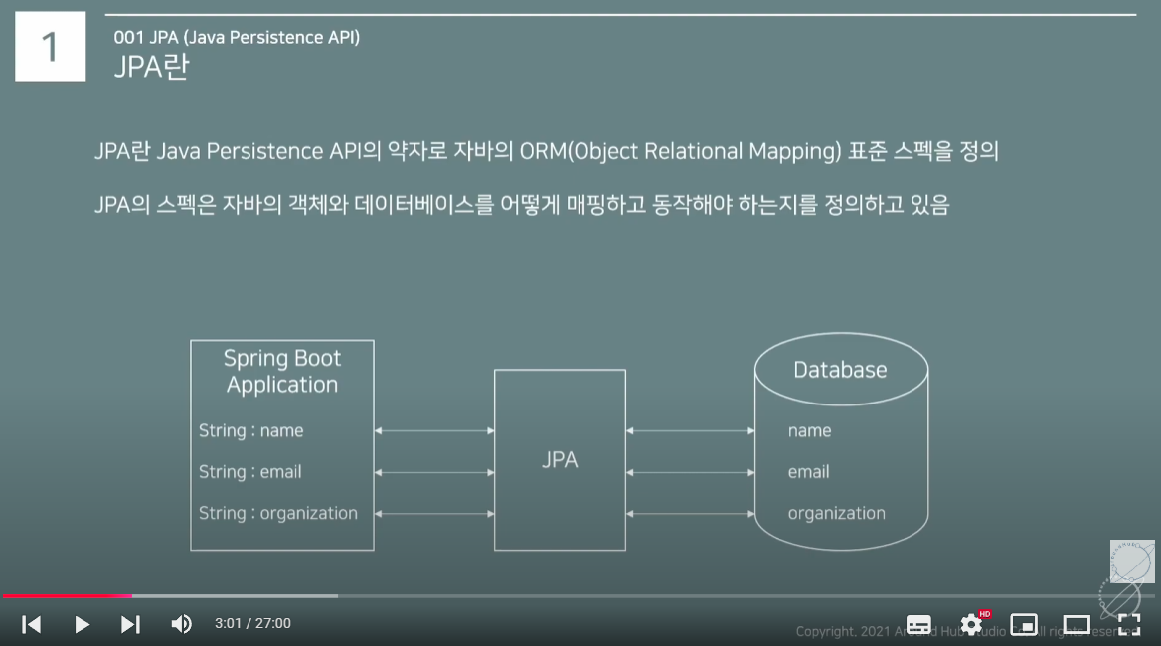
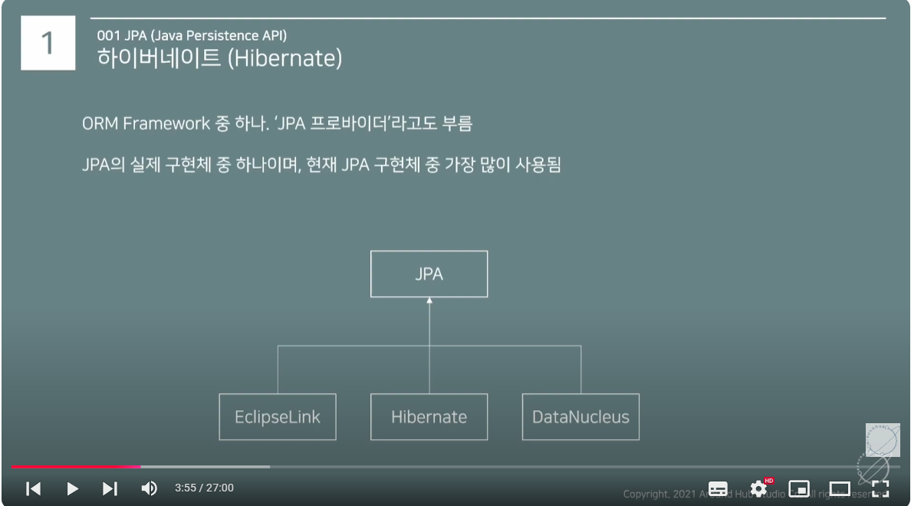
퀴리를 사용하지 않고 데이터 베이스를 다루겠다.

디펜던시
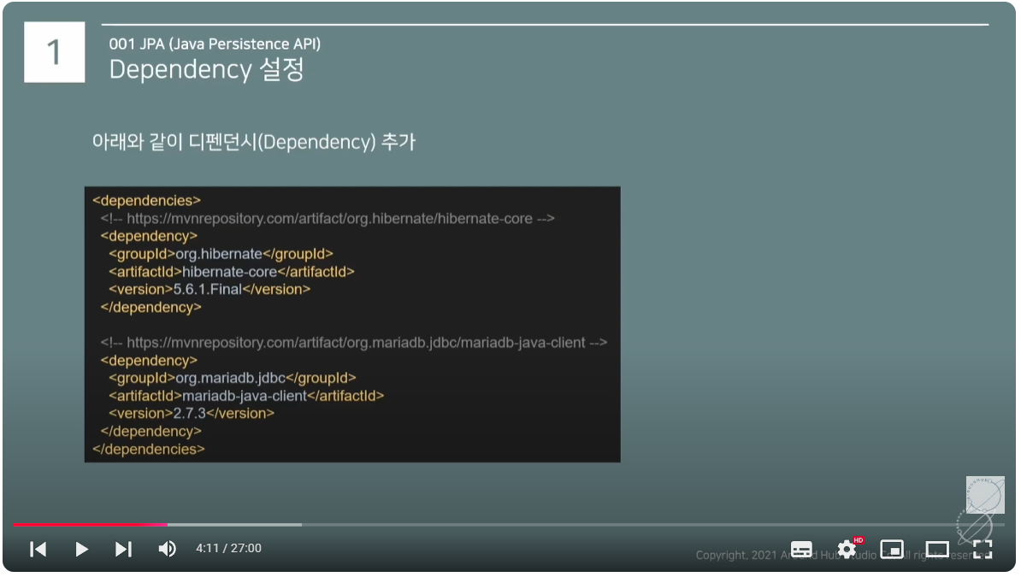

persistence.xml
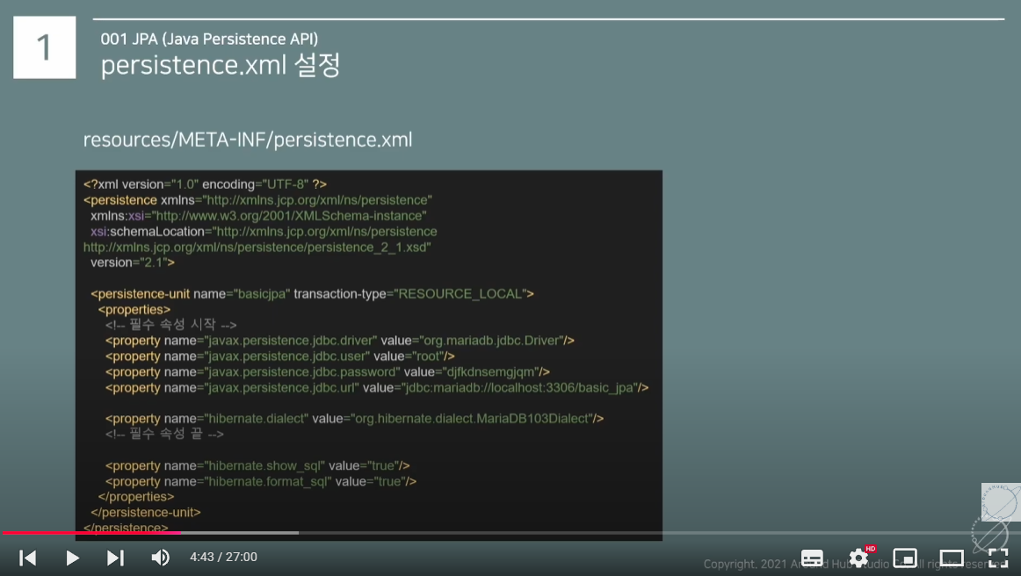
네, 맞습니다! 일반적인 개발 과정에서는 다음과 같이 설정할 수 있습니다:
최초 실행 시: hibernate.hbm2ddl.auto를 **create**로 설정하여 데이터베이스 테이블을 새로 생성합니다. 이 때, Hibernate는 기존 데이터베이스가 없으면 테이블을 새로 생성하고, 엔티티 클래스에 맞춰 데이터베이스 스키마를 설정합니다.
이후 실행 시: hibernate.hbm2ddl.auto를 **update**로 변경하여 사용합니다. 이 설정은 애플리케이션이 실행될 때마다 기존 테이블을 엔티티 클래스와 비교하고, 필요한 변경 사항(예: 새 컬럼 추가, 데이터 타입 변경 등)을 자동으로 적용합니다. 새 테이블 생성은 하지 않습니다.
따라서, 처음에는 create로 테이블을 생성하고, 이후에는 update로 테이블 구조를 수정하는 방식으로 사용하는 것이 일반적입니다.
단계별 흐름:
create (최초 실행) - 데이터베이스 테이블 생성
update (그 이후 실행) - 기존 테이블에 변경 사항 적용
이 방법은 개발 중에는 편리하지만, 운영 환경에서는 update만 사용하는 것이 더 안전하며, 데이터베이스를 수동으로 관리하는 것이 좋습니다.
위처럼 안하고 update로 해놓고 아래처럼 해두 된다.
public class UserEntity {
@Id
@GeneratedValue(strategy = GenerationType.IDENTITY)
private Long id; // 자동 증가 ID
private String email;
private String name;
@Column(name = "created_at")
private LocalDateTime createdAt;
@Column(name = "updated_at")
private LocalDateTime updatedAt;
public String getEmail() {
return email;
}
public String getName() {
return name;
}
public LocalDateTime getCreatedAt() {
return createdAt;
}
public LocalDateTime getUpdatedAt() {
return updatedAt;
}
public UserEntity(String email, String name, LocalDateTime createdAt,
LocalDateTime updatedAt) {
this.email = email;
this.name = name;
this.createdAt = createdAt;
this.updatedAt = updatedAt;
}
public UserEntity(){
}
}

영속성 컨텍스트
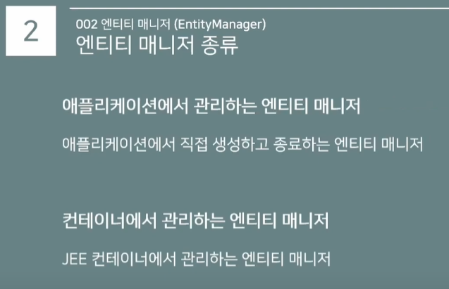
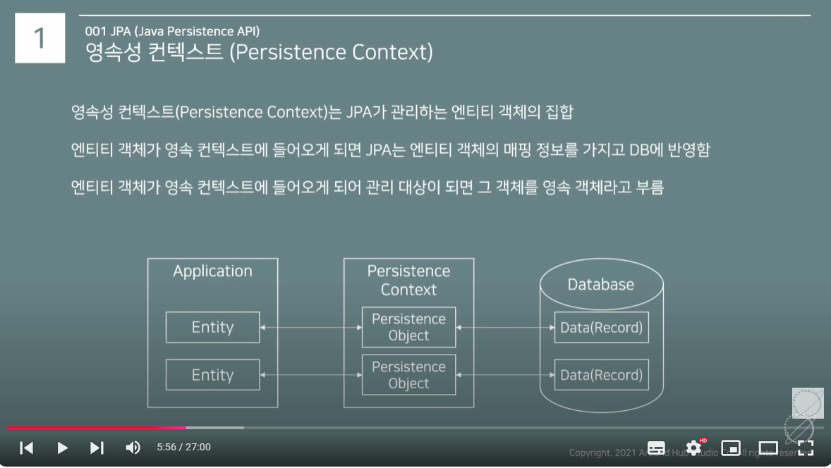

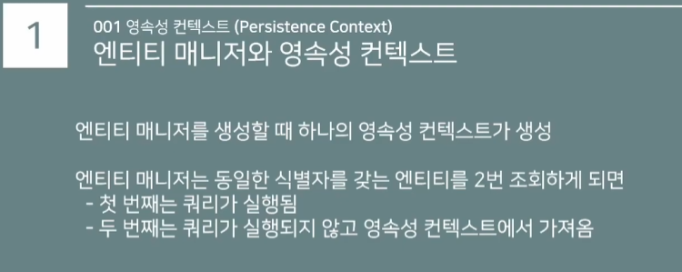

https://www.youtube.com/watch?v=XlL0eq9Phws&list=PLlTylS8uB2fAnOge-kDI0ZQxgj78bdTOO&index=7
03:26

영속성 컨텍스트2
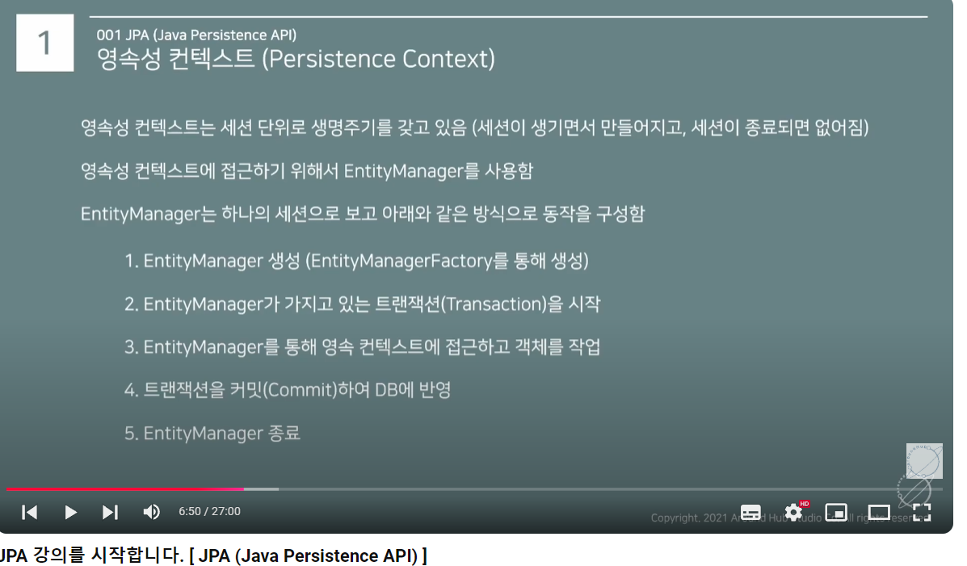
EntityManager와 JpaRepository는 JPA(Java Persistence API)에서 제공하는 데이터베이스 작업 인터페이스이지만, 추상화 수준과 사용 목적에서 차이가 있습니다.
1. EntityManager
특징
JPA의 핵심 API로, 데이터베이스 작업을 직접 수행.
JPA 사양에 정의된 인터페이스로, 데이터 저장, 조회, 수정, 삭제와 같은 작업을 제공합니다.
트랜잭션과 컨텍스트를 직접 제어할 수 있음.
주요 메서드
메서드 설명 persist(entity) 엔티티를 영속성 컨텍스트에 추가. INSERT 작업 수행. merge(entity) 엔티티를 영속 상태로 병합. UPDATE 작업 수행. remove(entity) 엔티티를 삭제. find(entityClass, id) 기본 키로 엔티티 조회. createQuery(query) JPQL로 쿼리 작성. createNativeQuery(sql) 네이티브 SQL로 쿼리 작성. 장점
JPA의 모든 기능을 직접 활용할 수 있음.
세밀한 제어가 필요할 때 적합 (e.g., 복잡한 트랜잭션 관리, 고급 쿼리).
JPQL, 네이티브 SQL 모두 사용 가능.
단점
코드가 장황해질 수 있음.
데이터베이스 작업에 대한 추상화가 덜 되어 있어 반복적인 코드가 많아질 수 있음.
예제
@Entity public class Employee { @Id @GeneratedValue private Long id; private String name; } // EntityManager 사용 public class EmployeeService { @PersistenceContext private EntityManager entityManager; public Employee findEmployee(Long id) { return entityManager.find(Employee.class, id); } public void saveEmployee(Employee employee) { entityManager.persist(employee); } } 2. JpaRepository
특징
Spring Data JPA에서 제공하는 인터페이스로, JPA 기능을 고수준으로 추상화.
CRUD 및 페이징, 정렬 등의 기능을 자동으로 제공.
기본적으로 JpaRepository를 확장하여 커스텀 메서드를 추가하거나 쿼리 메서드를 정의할 수 있음.
주요 메서드
메서드 설명 save(entity) 엔티티 저장 (INSERT 또는 UPDATE). findById(id) ID로 엔티티 조회. findAll() 모든 엔티티 조회. delete(entity) 엔티티 삭제. count() 엔티티 개수 반환. findAll(Pageable) 페이징 및 정렬된 엔티티 조회. 장점
기본적인 CRUD 작업을 자동으로 제공.
쿼리 메서드 기능으로 간단한 메서드 이름만으로 JPQL 생성 가능.
개발 속도를 크게 향상시킬 수 있음.
페이징 및 정렬 같은 고급 기능을 기본적으로 제공.
단점
세밀한 제어가 필요할 때는 불편할 수 있음.
복잡한 쿼리는 Query 애노테이션 또는 별도의 EntityManager 사용 필요.
예제
@Entity public class Employee { @Id @GeneratedValue private Long id; private String name; } // JpaRepository 사용 public interface EmployeeRepository extends JpaRepository<Employee, Long> { List<Employee> findByName(String name); // 쿼리 메서드 예제 } // 서비스 레이어 @Service public class EmployeeService { private final EmployeeRepository repository; public EmployeeService(EmployeeRepository repository) { this.repository = repository; } public List<Employee> getEmployeesByName(String name) { return repository.findByName(name); } public void saveEmployee(Employee employee) { repository.save(employee); } } 3. 주요 차이점 비교
특징 EntityManager JpaRepository 역할 JPA 표준 인터페이스 Spring Data JPA에서 JPA 기능을 고수준 추상화 사용 방식 직접 API 호출로 모든 작업 수행 CRUD, 페이징, 정렬 기능을 자동 제공 추상화 수준 낮음 (세부 작업 직접 처리) 높음 (자동화된 작업 제공) 복잡한 쿼리 JPQL 또는 네이티브 SQL로 직접 작성 Query 메서드, @Query 애노테이션 사용 트랜잭션 제어 직접 트랜잭션 관리 필요 Spring의 트랜잭션 관리 사용 편의성 개발자가 모든 로직을 작성해야 함 기본 기능이 자동화되어 개발 속도 향상 4. 선택 기준
EntityManager 사용 시:
고급 데이터 작업이 필요할 때 (예: 복잡한 트랜잭션 제어, JPQL 또는 네이티브 SQL 사용).
JPA 표준만을 사용해야 하는 경우 (Spring과 독립적으로 동작).
JpaRepository 사용 시:
CRUD 작업이 많고 기본적인 데이터 접근이 필요한 경우.
페이징 및 정렬 등 간단한 기능을 자동화하고 싶을 때.
Spring Data JPA를 활용하여 개발 속도를 높이고 싶을 때.
5. 결론
JpaRepository는 대부분의 일반적인 데이터 작업에 적합하며, 생산성을 높입니다. EntityManager는 더 세밀한 제어가 필요하거나 JPA 표준만을 고수해야 할 때 사용됩니다. 일반적으로는 JpaRepository를 기본으로 사용하고, 복잡한 작업이 필요한 경우 EntityManager를 병행 사용하는 것이 좋습니다.

영속성 컨텍스트3
JPA에서 동일한 트랜잭션 내에서 동일한 엔티티를 두 번 조회하면, 첫 번째는 데이터베이스에서 가져오지만, 두 번째는 **영속성 컨텍스트(Persistence Context)**에서 가져옵니다. 이 동작은 JPA의 1차 캐시 메커니즘 덕분입니다.
1. JPA의 영속성 컨텍스트(Persistence Context)란?
영속성 컨텍스트는 JPA가 관리하는 엔티티 객체의 캐시 공간입니다.
특정 엔티티를 데이터베이스에서 가져오면, 영속성 컨텍스트에 저장됩니다.
이후 동일한 엔티티를 다시 조회하면, 데이터베이스를 다시 조회하지 않고, 영속성 컨텍스트에 저장된 객체를 반환합니다.
2. 동작 방식
(1) 첫 번째 조회
UserEntity user1 = entityManager.find(UserEntity.class, 1L); 데이터베이스에서 id = 1인 UserEntity를 조회.
조회된 객체는 영속성 컨텍스트에 저장됨.
(2) 두 번째 조회
UserEntity user2 = entityManager.find(UserEntity.class, 1L); 동일한 트랜잭션 내에서 id = 1을 다시 조회하면, 데이터베이스를 조회하지 않고, 영속성 컨텍스트에서 반환.
(3) 결과
System.out.println(user1 == user2); // true user1과 user2는 같은 객체입니다. JPA는 동일한 엔티티를 보장합니다.
3. 영속성 컨텍스트 활용의 장점
성능 최적화:
동일한 엔티티를 반복해서 조회해도 데이터베이스에 불필요한 요청이 가지 않음.
트랜잭션 범위 내에서 데이터베이스와의 통신을 줄임.
엔티티 일관성:
동일한 트랜잭션 내에서 동일한 엔티티는 항상 동일한 객체로 유지됨.
예: user1과 user2가 같은 객체이므로 동기화된 상태 유지.
변경 감지(Dirty Checking):
영속성 컨텍스트에 있는 엔티티가 변경되면, 트랜잭션 커밋 시 자동으로 변경 사항을 데이터베이스에 반영.
4. 쿼리가 두 번 실행되는 경우
영속성 컨텍스트에 없는 경우
동일한 트랜잭션에서 id = 1인 엔티티를 처음 조회하면 데이터베이스에서 가져옴.
가져온 엔티티는 영속성 컨텍스트에 저장.
영속성 컨텍스트에 이미 있는 경우
동일한 트랜잭션 내에서 다시 조회하면, 데이터베이스가 아닌 영속성 컨텍스트에서 반환.
5. 영속성 컨텍스트가 작동하지 않는 경우
다음과 같은 상황에서는 영속성 컨텍스트를 사용할 수 없거나 동작이 달라질 수 있습니다:
(1) 트랜잭션 범위가 다를 때
트랜잭션이 다르면, 영속성 컨텍스트가 새로 생성됩니다.
동일한 엔티티를 조회해도 데이터베이스를 다시 조회합니다.
@Transactional public void findWithinTransaction() { UserEntity user1 = userRepository.findById(1L).orElseThrow(); UserEntity user2 = userRepository.findById(1L).orElseThrow(); // 동일 트랜잭션: user1과 user2는 동일한 객체 (1차 캐시에서 가져옴) System.out.println(user1 == user2); // true } public void findAcrossTransactions() { UserEntity user1 = userRepository.findById(1L).orElseThrow(); // 새로운 트랜잭션 UserEntity user2 = userRepository.findById(1L).orElseThrow(); // 다른 트랜잭션: user1과 user2는 서로 다른 객체 System.out.println(user1 == user2); // false } (2) @Transactional이 없는 경우
영속성 컨텍스트는 트랜잭션 범위 내에서만 유지됩니다.
트랜잭션이 없으면 JPA는 엔티티를 영속성 컨텍스트에 저장하지 않습니다.
(3) 쿼리가 영속성 컨텍스트를 우회하는 경우
JPQL의 SELECT는 영속성 컨텍스트를 고려하지만, Native SQL은 그렇지 않습니다.
Native SQL로 동일한 데이터를 조회하면, 데이터베이스를 다시 조회할 수 있습니다.
6. 확인 방법
쿼리 실행 여부를 확인하려면 Hibernate SQL 로깅을 활성화하세요.
application.yml:
spring: jpa: show-sql: true properties: hibernate: format_sql: true 처음 조회 시 쿼리가 실행되고,
두 번째 조회에서는 쿼리가 실행되지 않는 것을 확인할 수 있습니다.
7. 결론
JPA는 **1차 캐시(영속성 컨텍스트)**를 통해 동일한 트랜잭션 내에서 동일한 엔티티를 데이터베이스가 아닌 캐시에서 반환합니다.
트랜잭션 범위 내에서 쿼리를 최적화하고 데이터 일관성을 유지하려면 영속성 컨텍스트를 적극 활용하세요.
JPA의 영속성 컨텍스트와 **오라클 데이터베이스의 히트율(hit ratio)**은 개념적으로 다른 계층에서 동작하지만, 간접적인 관계를 가질 수 있습니다.
1. 오라클 데이터베이스의 Hit Ratio란?
오라클에서 **히트율(hit ratio)**은 데이터베이스가 요청된 데이터를 디스크가 아닌 **버퍼 캐시(buffer cache)**에서 얼마나 자주 가져오는지를 나타냅니다.
Buffer Cache Hit Ratio: 데이터가 메모리 버퍼에 있는 경우 히트(hit), 없는 경우 미스(miss)로 간주됩니다. 히트율이 높을수록 성능이 좋아짐. 공식: Hit Ratio = (Logical Reads - Physical Reads) / Logical Reads
2. JPA 영속성 컨텍스트와 Buffer Cache의 차이
항목 JPA 영속성 컨텍스트 오라클 Buffer Cache 위치 애플리케이션(JVM 내) 데이터베이스(DB 서버 메모리) 역할 동일 트랜잭션 내 데이터 캐싱 및 관리 디스크 I/O를 줄이고 성능 최적화 범위 트랜잭션 단위(엔티티 매핑 데이터) DB 인스턴스 수준(블록 단위 데이터) 캐싱 대상 JPA 엔티티 객체 DB 데이터 블록 캐시 유지 기간 트랜잭션 종료 시 제거 DB 인스턴스가 내려갈 때까지 유지 3. JPA의 영속성 컨텍스트가 오라클 Hit Ratio에 미치는 영향
JPA 영속성 컨텍스트는 애플리케이션 레벨의 캐시입니다. 따라서 영속성 컨텍스트에 의해 데이터베이스 접근이 줄어들면, 오라클 Buffer Cache의 Hit Ratio가 간접적으로 증가할 수 있습니다.
(1) JPA에서 동일 데이터 재사용
동일 트랜잭션 내에서 데이터가 영속성 컨텍스트에서 반환되므로, 데이터베이스 조회가 줄어듭니다.
데이터베이스 요청이 줄어들면, DB의 Logical Read 횟수도 감소하여 Buffer Cache Hit Ratio가 상대적으로 증가할 수 있습니다.
(2) 영속성 컨텍스트 캐시 실패
영속성 컨텍스트에 데이터가 없거나 트랜잭션 범위를 벗어나면 데이터베이스에 다시 쿼리가 발생합니다.
쿼리 결과가 오라클 Buffer Cache에 이미 있다면 히트가 발생하지만, 없다면 미스로 인해 디스크 I/O가 발생하게 됩니다.
4. 영속성 컨텍스트와 Buffer Cache의 조화로운 동작
JPA와 오라클의 Buffer Cache가 잘 조화롭게 동작하도록 설계하려면 다음을 고려하세요.
(1) 효율적인 JPA 영속성 컨텍스트 활용
동일한 트랜잭션 내에서 여러 번 동일한 데이터를 조회할 때, JPA의 1차 캐시를 활용하도록 코드를 설계. @Transactional public void findUserExample() { UserEntity user1 = userRepository.findById(1L).orElseThrow(); UserEntity user2 = userRepository.findById(1L).orElseThrow(); // user1과 user2는 같은 객체, 데이터베이스 추가 접근 없음. System.out.println(user1 == user2); // true }
(2) JPQL이나 Native Query 사용 주의
JPQL은 기본적으로 영속성 컨텍스트를 활용하지만, Native Query는 영속성 컨텍스트를 우회하므로 데이터베이스에 직접 쿼리를 실행합니다.
Native Query를 과도하게 사용하면 Buffer Cache Hit Ratio에 부정적인 영향을 줄 수 있습니다.
(3) DB Buffer Cache 구성 최적화
자주 조회되는 데이터가 오라클의 Buffer Cache에 머무를 수 있도록 DB 메모리 설정을 조정.
중요한 테이블이나 인덱스를 KEEP Buffer Pool에 할당: ALTER TABLE your_table STORAGE (BUFFER_POOL KEEP);
(4) Lazy Loading 주의
JPA의 Lazy Loading은 엔티티 연관 데이터를 필요한 시점에 데이터베이스에서 가져옵니다. Lazy Loading이 빈번하면 Buffer Cache에 부정적 영향을 줄 수 있습니다.
필요하다면 Fetch Join이나 @BatchSize를 활용하여 불필요한 쿼리 호출을 줄이세요.
5. 실제 시나리오와 Hit Ratio의 변화
시나리오 Buffer Cache Hit Ratio 변화 동일한 트랜잭션 내 동일 데이터 조회 JPA에서 영속성 컨텍스트 사용 → DB 요청 감소, Hit Ratio에 영향 없음. 서로 다른 트랜잭션에서 데이터 조회 DB 요청 발생 → Buffer Cache가 잘 구성되어 있으면 Hit Ratio 증가. Native Query로 매번 조회 DB에 직접 요청 → Buffer Cache 활용에 따라 Hit Ratio 결정. 대량 쿼리와 Lazy Loading 발생 빈번한 디스크 I/O → Hit Ratio 감소 가능. 6. 결론
JPA의 영속성 컨텍스트는 애플리케이션 레벨에서 작동하며, 데이터베이스 접근을 줄이는 데 기여할 수 있습니다.
데이터베이스 접근이 줄어들면, 오라클의 Buffer Cache Hit Ratio는 간접적으로 긍정적 영향을 받을 가능성이 높습니다.
JPA와 오라클을 조화롭게 사용하려면:
JPA 캐시와 DB 캐시를 최대한 활용하도록 트랜잭션 설계.
과도한 Native Query나 Lazy Loading을 피하며, Fetch 전략을 최적화하세요.

엔티티 클래스
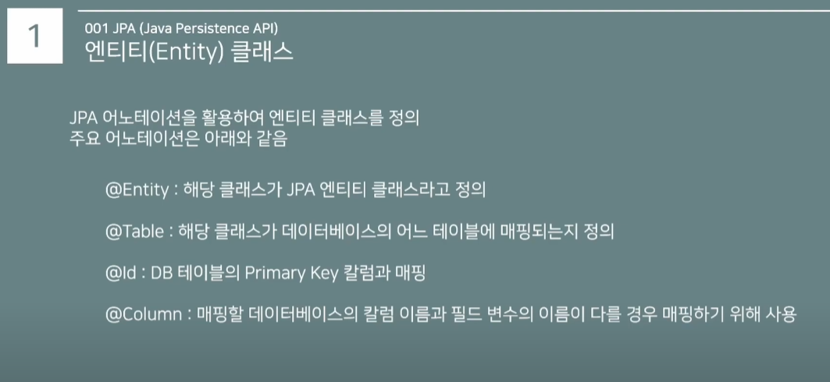

데이터추가crud
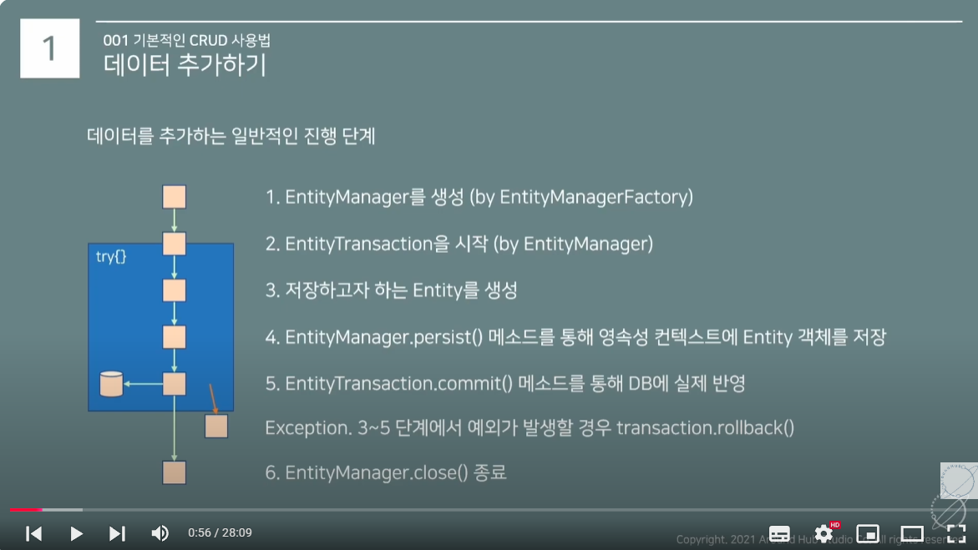

데이터조회
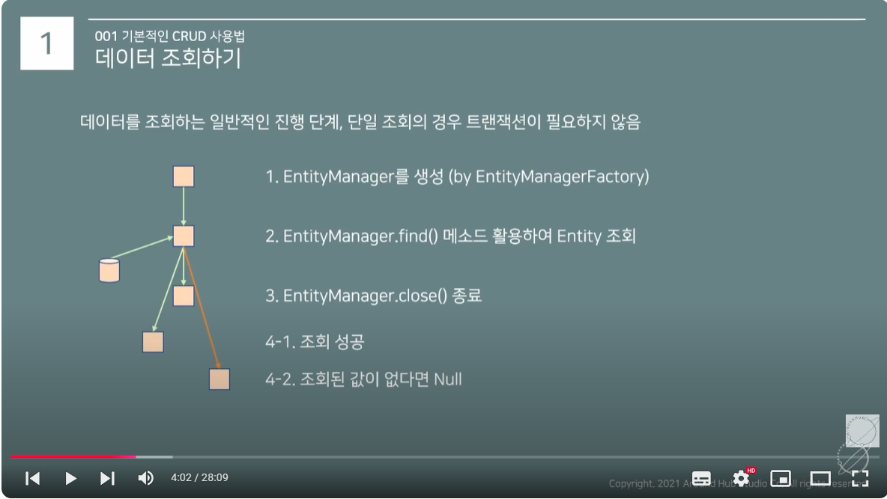

데이터변경
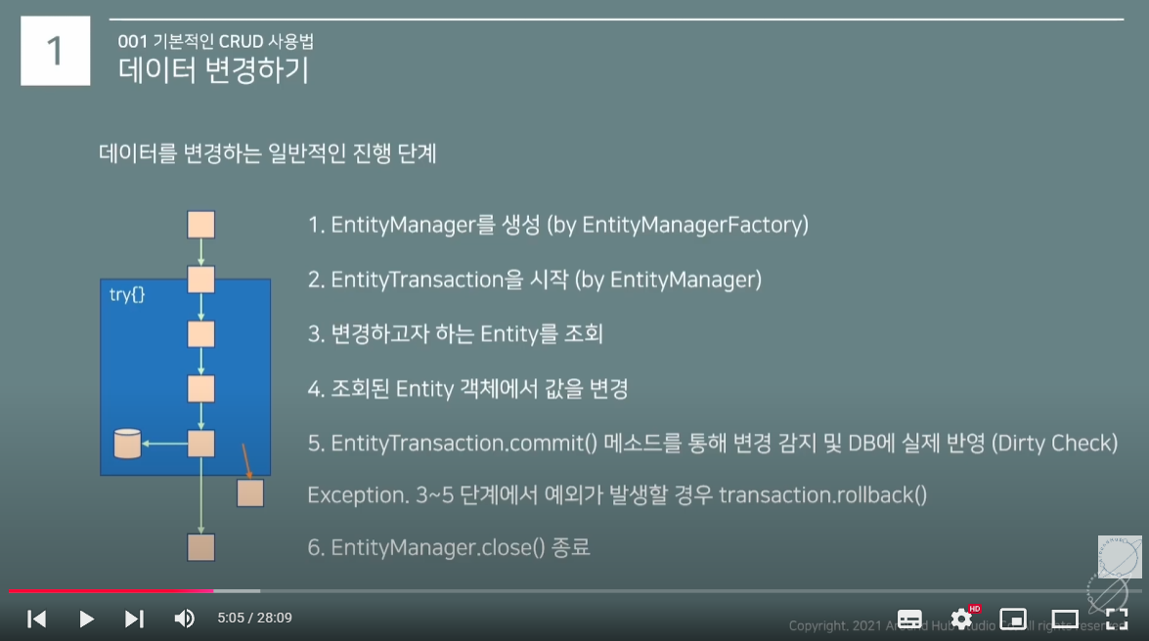

데이터삭제
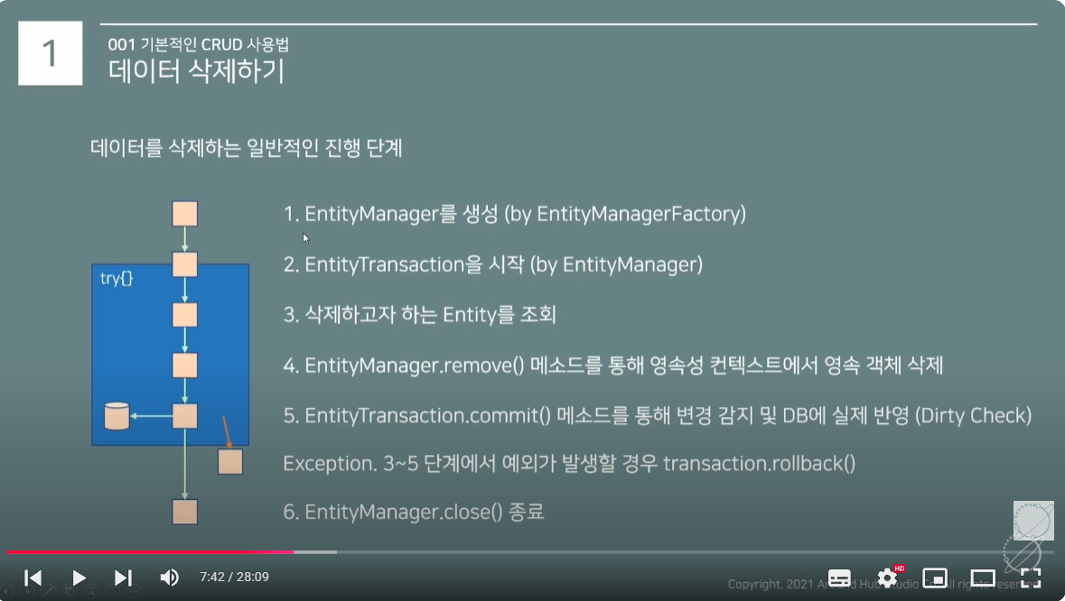

typedQuery(JPQL)
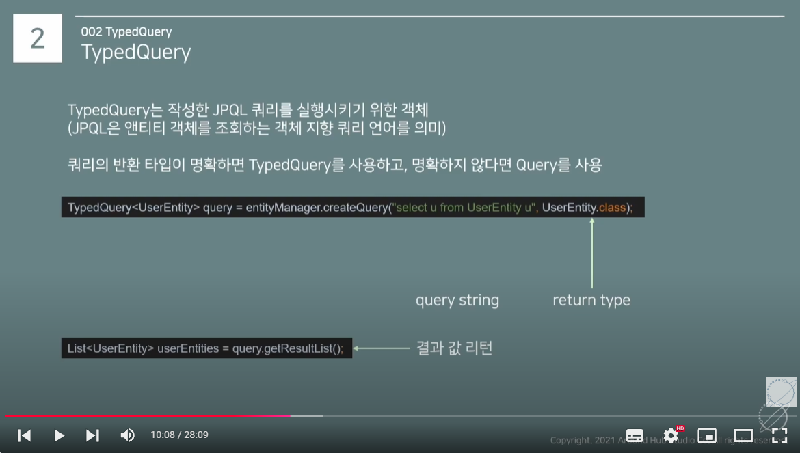
JPA를 사용하여 MyBatis의 복잡한 쿼리를 완벽히 대체할 수 있는지는 애플리케이션의 요구 사항과 쿼리 복잡도에 따라 달라집니다. JPA의 JPQL과 Native SQL은 많은 경우에 MyBatis의 기능을 대체할 수 있지만, 다음과 같은 제약 사항과 차이점이 있습니다:
1. JPQL vs MyBatis 비교
특징 JPQL MyBatis 쿼리 작성 방식 객체(Entity) 기반의 추상화된 쿼리 SQL을 직접 작성하여 테이블과 컬럼을 직접 참조 복잡한 쿼리 처리 다중 조인, 집계, 서브쿼리 가능. 하지만 SQL만큼 자유롭지는 않음 모든 SQL 문법 지원. 고도로 복잡한 쿼리도 작성 가능 동적 쿼리 복잡한 동적 쿼리를 작성하려면 코드로 제어하거나 Criteria API를 사용해야 함 XML 매퍼에서 간단한 방식으로 동적 SQL 지원 데이터베이스 의존성 데이터베이스 독립적, 하지만 특정 DBMS 기능 사용은 제한적 특정 DBMS에 맞춘 최적화 가능 성능 최적화 기본적으로 SQL 생성 및 실행은 JPA가 처리하므로 성능 튜닝이 어렵거나 제한적일 수 있음 SQL 튜닝이 직접 가능하며, 고급 DBMS 기능과 힌트 등을 활용 가능 결과 매핑 엔티티 매핑을 통해 자동으로 객체화 결과 매핑을 사용자 정의 방식(DTO, Map 등)으로 유연하게 처리 가능 2. JPQL과 Native SQL로 MyBatis를 대체할 수 있는 경우
(1) 단순하거나 일반적인 데이터 처리
CRUD 작업, 단일 테이블 조회, 간단한 조인, 기본 집계 연산.
JPA는 객체 기반 추상화를 제공하므로 유지보수성이 뛰어나며, JPQL로 대부분 처리 가능합니다.
JPQL 예:
@Query("SELECT u FROM UserEntity u WHERE u.name = :name") List<UserEntity> findByName(@Param("name") String name); (2) 복잡한 연산, 고급 기능 필요
Native SQL을 사용하면 MyBatis의 고급 SQL 기능 대부분을 대체할 수 있습니다.
특정 DBMS에 의존한 SQL 기능(예: 윈도우 함수, JSON 처리 등)을 활용할 때 Native SQL로 처리 가능.
Native SQL 예:
@Query(value = "SELECT u.email, u.name, COUNT(o.id) AS order_count " + "FROM user_entity u " + "LEFT JOIN orders o ON u.id = o.user_id " + "GROUP BY u.email, u.name " + "HAVING COUNT(o.id) > :minOrders", nativeQuery = true) List<Object[]> findUsersWithOrderCount(@Param("minOrders") int minOrders); 3. JPA의 대체가 어려운 경우
(1) 복잡한 동적 쿼리
MyBatis는 <if>, <choose>와 같은 XML 태그를 사용해 동적 쿼리를 쉽게 생성할 수 있습니다.
JPA에서는 Criteria API를 사용하거나 Java 코드로 조건을 처리해야 하며, 이는 복잡하고 가독성이 떨어질 수 있습니다.
MyBatis 동적 쿼리 예:
<select id="findUsers" resultType="User"> SELECT * FROM user WHERE 1 = 1 <if test="name != null"> AND name = #{name} </if> <if test="email != null"> AND email = #{email} </if> </select> JPA 동적 쿼리 예 (Criteria API):
public List<UserEntity> findUsers(String name, String email) { CriteriaBuilder cb = entityManager.getCriteriaBuilder(); CriteriaQuery<UserEntity> query = cb.createQuery(UserEntity.class); Root<UserEntity> user = query.from(UserEntity.class); List<Predicate> predicates = new ArrayList<>(); if (name != null) { predicates.add(cb.equal(user.get("name"), name)); } if (email != null) { predicates.add(cb.equal(user.get("email"), email)); } query.where(predicates.toArray(new Predicate[0])); return entityManager.createQuery(query).getResultList(); } (2) 대규모 배치 처리
MyBatis는 대규모 데이터 배치 처리에 최적화된 기능을 제공합니다.
JPA는 기본적으로 1차 캐시(EntityManager)를 활용하므로 배치 작업에서 메모리 사용량이 늘어나 성능이 저하될 수 있습니다.
(3) SQL 튜닝 및 고도화
JPA는 JPQL이 SQL로 번역되는 과정에서 데이터베이스 최적화를 사용자가 제어하기 어렵습니다.
MyBatis는 직접 SQL을 작성하므로 DBMS 힌트 등을 활용해 고성능 쿼리를 작성할 수 있습니다.
4. 결론: JPQL + Native SQL로 MyBatis 완전 대체 가능성
가능한 경우:
복잡하지 않은 데이터 액세스 및 CRUD 중심 애플리케이션.
특정 DBMS에 종속적이지 않고 객체 지향적인 접근 방식이 중요한 프로젝트.
어려운 경우:
복잡한 동적 쿼리 로직이 많은 경우.
대규모 데이터 처리와 최적화된 성능이 중요한 경우.
데이터베이스 고유 기능을 빈번히 활용해야 하는 경우.
추천 접근법
JPQL: 일반적인 CRUD와 간단한 조회, 기본적인 집계/조인 처리.
Native SQL: 복잡한 쿼리와 DBMS 고유 기능 활용.
MyBatis 대체가 불가능한 경우: JPA와 MyBatis를 혼합하여 사용하는 하이브리드 접근 방식도 고려. 예: JPA는 기본 CRUD에 사용하고, 복잡한 로직은 MyBatis로 처리.

value class
